Sheet1
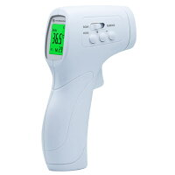
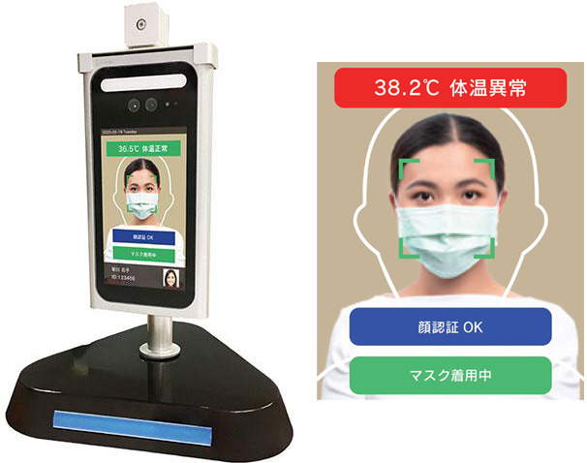
生成AI
 | AIチャット
 |  | ⇒ | 生成AIを活用したチャットサービス。
 |  |  | ユーザーがチャット形式で質問文を入力し、それに対応する回答を返してくれる。
 |  |  | 人の意思が介在しない「数学問題」や「漢字の読み方」などの回答を得意とする。
 |  |  | その反面、AIが学習していない「最新技術や近日の事件」や、人によって回答が異なる「美味しい料理のレシピ生成」などを不得意とし、
 |  |  | 過去に存在しない出来事を話したり、的外れな回答を行うことがある。

 |  |  | 活用サービス例は以下
 |  |  |  | ・ | ChatGPT(チャットGPT)
 |  |  |  |  |  | ⇒ | ChatGPTは、アメリカのAI研究所であるオープンAIが開発した会話型 AIサービス。
 |  |  |  |  |  |  | 2022年11月までのデータを学習済みであり、チャット形式で質問を行うことができる。

 |  |  |  |  |  |  | 活用画像
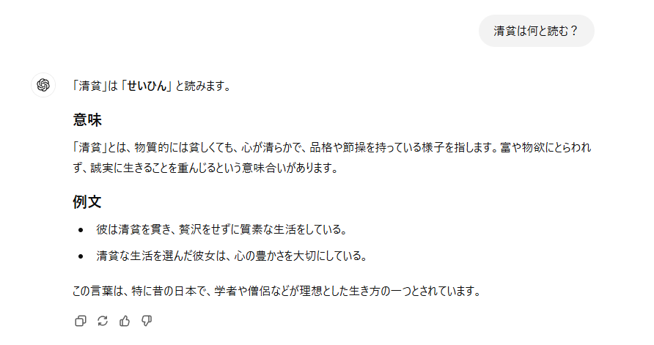
①質問文を入力する

②質問に対する回答がされる

 |  |  |  | ・ | Copilot(コパイロット)
 |  |  |  |  |  | ⇒ | CopilotはMicrosoft社が提供するAIアシスタント。
 |  |  |  |  |  |  | Microsoft 365のWordやExcel、PowerPointなどのアプリケーションと連携して使用することが可能。

 |  |  |  |  |  |  | 活用画像

①質問文を入力する

②質問に対する回答がされる

 | 画像生成
 |  | ⇒ | AI技術を活用した、画像やイラストを自動的に生成するシステム
 |  |  | 表現したいイメージや要素などを入力することで、それに応じた画像を作成してくれる。
 |  |  | アニメのようなイラストから、実際の写真のような画像まで作成できる。
 |  |  | 絵が描けない人などでも簡単に画像が作成できることから人気がある。
 |  |  | 一部のサービスは商用利用できないため注意が必要。

 |  |  | 活用サービス例は以下
 |  |  |  | ・ | Adobe Firefly
 |  |  |  |  |  | ⇒ | Adobe FireflyはAdobe Creative Cloud の一部として含まれる生成機械学習モデル。
 |  |  |  |  |  |  | 現在テスト番を公開中。

 |  |  |  |  |  |  | 活用画像
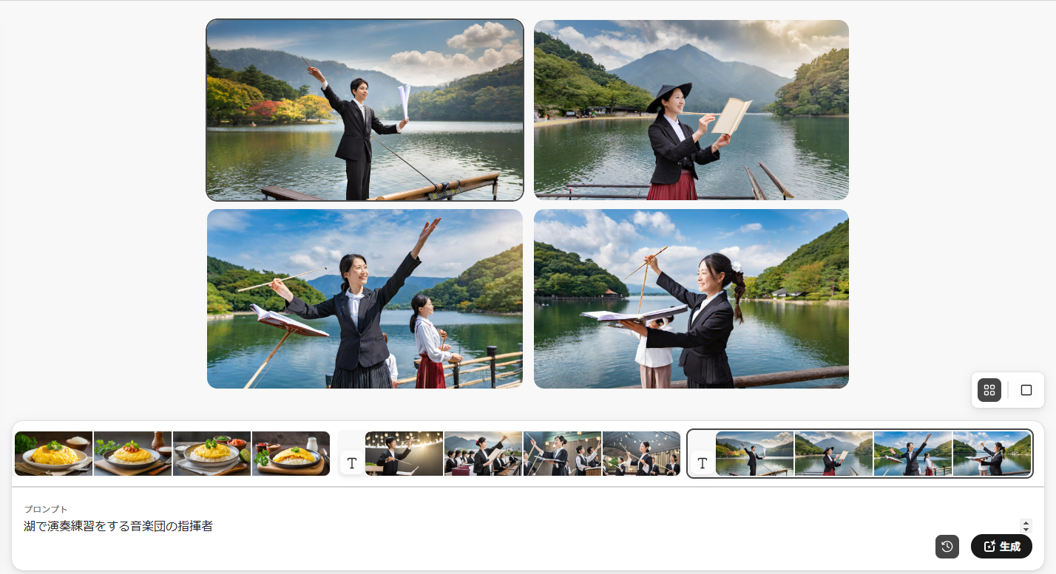

②テーマに沿った画像が生成される

①生成する画像のテーマを入力する

 | AI翻訳
 |  | ⇒ | 入力・認識した文章を別言語に翻訳するサービス。
 |  |  | 少し前から存在し、利用者も多いが実はAI技術が利用されている。
 |  |  | 異なる言語への変換ができるが、変換の精度が悪い場合があり、
 |  |  | 変換後の文章が崩れていたり、意味不明な文章になる場合がある。

 |  |  | 活用サービス例は以下
 |  |  |  | ・ | DeepL(ディープエル)翻訳
 |  |  |  |  | ⇒ | DeepL翻訳は、DeepL SEが開発した翻訳ツール。
 |  |  |  |  |  | 他翻訳サービスと比較し、高精度かつニュアンスを読み取る翻訳が可能。

 |  |  |  |  |  | 活用画像
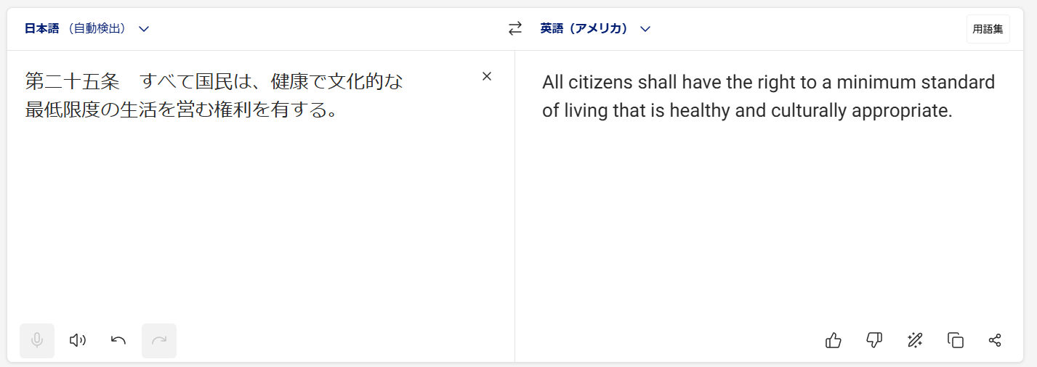

①変換したい文章を入力する

②入力した文章が別言語に翻訳される

 |  |  |  | ・ | Google(グーグル)翻訳
 |  |  |  |  | ⇒ | Googleが提供する無料の自動翻訳ツール。
 |  |  |  |  |  | もともとはAIを搭載していなかったが、2016年からAIが実装された。
 |  |  |  |  |  | Googleの検索結果画面からも翻訳が行えるため、他サービスと比較して敷居が低い。

 |  |  |  |  |  | 活用画像

①変換したい文章を入力する
②入力した文章が別言語に翻訳される

顔認証AI
 | ⇒ | カメラなどで顔を読み取り、目や鼻などの位置や大きさを照合し、認証者を識別するサービス。
 |  | 対象人物の識別のみではなく、年齢や性別、感情といった内面的なものまで識別が可能。

 |  | 活用サービス例は以下
 |  |  | ・顔認証ロック
 |  |  |  | ⇒ | スマホなどで、認証者の替えをカメラに映すことでロックを解除する機能。
 |  |  |  |  | 少し前から存在するが、似た顔で解除できる場合があったり、
 |  |  |  |  | スマホを見るという動作を行っただけでロックが解除できてしまうなどの問題でセキュリティの有効性は低いとみられている場合がある。

 |  |  | ・体温検知
 |  |  |  | ⇒ | 病院などで映像から、映った人の遠赤外線を検知して体温を測定するシステム。
 |  |  |  |  | 病院入り口などに設置されている場合が多い。
 |  |  |  |  | おおよそ1秒未満で測定を完了させることができ、迅速な測定が可能。
 |  |  |  |  | 少し前に存在したガンタイプ検温器は±1℃ほどばらつきがあったが、顔認証型は±0.3℃と制度が上昇している。

 |  |  |  |  | ガンタイプ検温器 |  |  | 顔認証検温器

